Ejemplo
Diagramas del caso de uso
ID | CU_001

NOMBRE | Altas de productos

REQUERIMIENTOS FUNCIONALES | RF_01

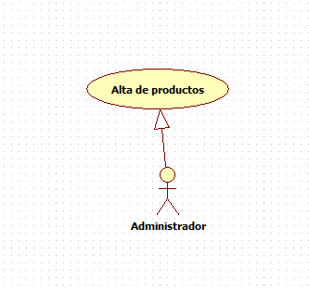

DATOS OBLIGATORIOS
DESCRIPCIÓN
ID | CU_001

NOMBRE | Altas de productos

REQUERIMIENTOS FUNCIONALES | RF_01

RESPONSABLE | Juan Jesús Rojas Abad

ACTUALIZADO POR | Juan Jesús Rojas Abad

FECHA DE CREACIÓN | 2015-02-11 |  | FECHA DE ÚLTIMA ACTUALIZACIÓN: |  | 2015-02-11

ACTORES | 1. Administrador

DESCRIPCIÓN | El administrador dará de alta los productos.

EVENTO ACTIVADOR | El administrador dará de alta los productos en la página para que los usuarios puedan acceder a ellos.

PRECONDICIONES | El administrador y proveedor de la empresa tendrán que tener a la mano el producto para poder dar de alta.

POSCONDICIONES | El administrador tendrá que verificar si tienen esos productos que se darán de alta en la página.

FLUJO NORMAL | PASO | ACTOR |  | ACCIÓN

 | 1 | Administrador |  | El adminsitrador accederá al sistema.

 | 2 | Sistema |  | El sistema muestra la página principal

 | 3 | Administrador |  | El administrador inicia sesión con su usuario y contraseña

 | 4 | Sistema |  | El sistema muestra la cuenta del administrador

 | 5 | Administrador |  | Selecciona la opción de alta de productos.

 | 6 | Sistema |  | La página responde mostrando la interface de alta de producto.

 | 7 | Administrador |  | El administrador agrega los nuevos productos al sistema.

 | 8 | Sistema |  | Registra los nuevos productos en el sistema y la base de datos.

 | 9 | Administrador |  | Finaliza la sesión

 | 10 | Sistema |  | Cierra la sesión

 | PASO | ACTOR |  | ACCIÓN

Flujos alternativos | 1 | Administrador |  | No pueda acceder a su cuenta por la mala funcionamiento del servidor

 | 2 | Administrador |  | No pueda acceder a la página para dar de alta los productos.

 | 3 | Administrador |  | Que el administrador no esté registrado.

